案内図
KTXアリーナ(江南市スポーツセンター)

所在地 | 江南市高屋町清水118番地
TEL | 0587-55-5261

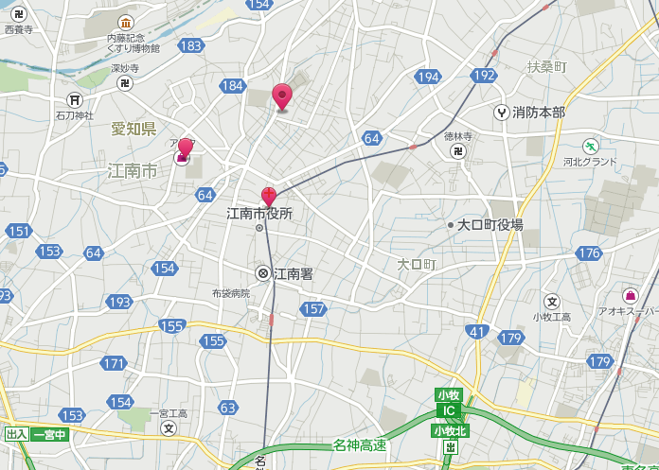

KTXｱﾘｰﾅ（江南ｽﾎﾟｰﾂｾﾝﾀｰ）

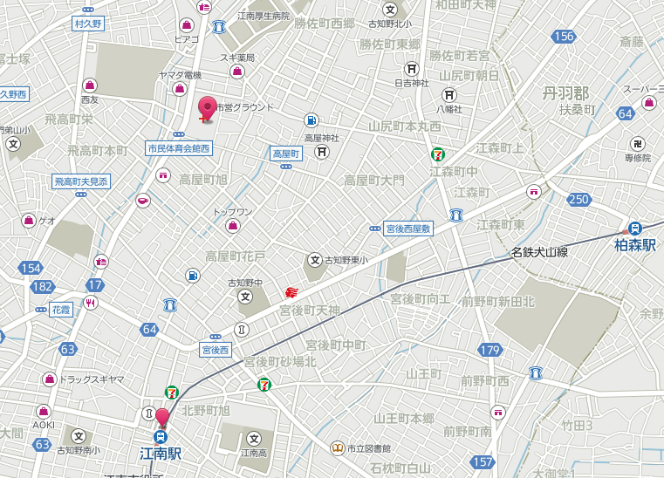

KTXｱﾘｰﾅ（江南ｽﾎﾟｰﾂｾﾝﾀｰ）

市町村対抗申込書
第４８回市町村対抗卓球大会参加申込書

申込責任者
℡

チーム名

 | 氏 名 | 男女 | 住 所 | 生年月日 | 年齢 | 勤務先
監督
選手
〃
〃
〃
〃
〃
〃
〃

チーム名

 | 氏 名 | 男女 | 住 所 | 生年月日 | 年齢 | 勤務先
監督
選手
〃
〃
〃
〃
〃
〃
〃

